工作表1
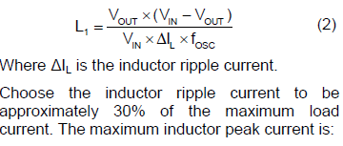
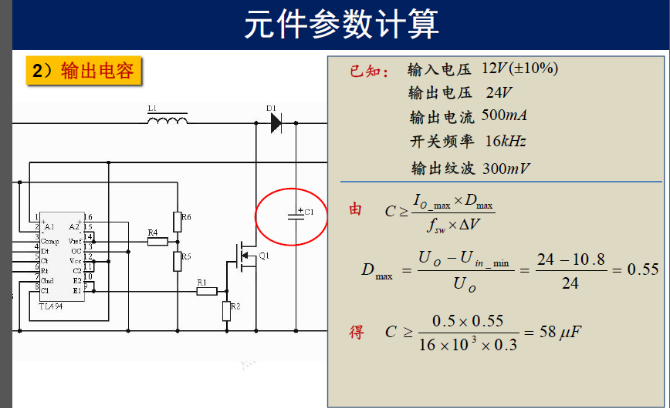
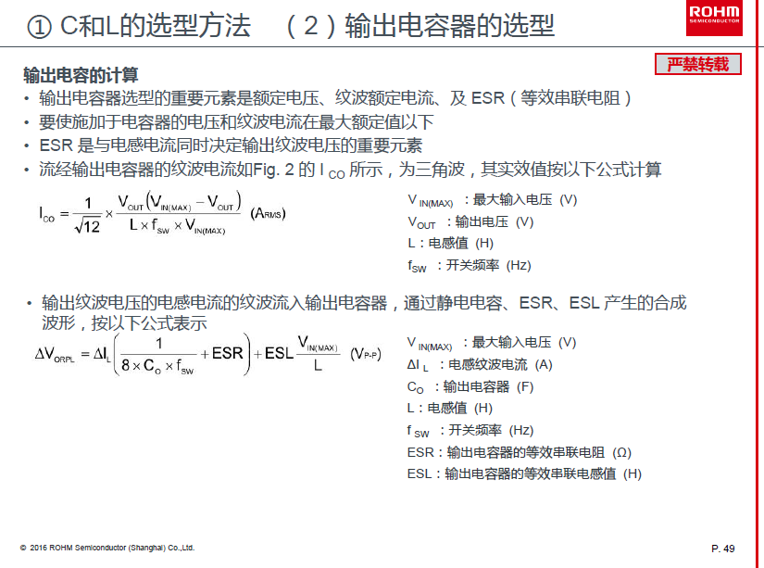
 | 降壓電容計算 |  |  |  | 升压电容计算

黄色输入，绿色自动计算
4 | 效率 | 0.93 |  |  | 4 | 效率 | 0.95
5 | 輸入电压Vin | 20.0 | V |  | 5 | 輸入电压 | 9 | V
6 | 輸入电流 | 2.15 | A |  | 6 | 輸入电流 | 2.11 | A | 电感电流平均值
7 | 輸出电压Vout | 16.0 | V |  | 7 | 輸出电压 | 12 | V
8 | 輸出电流Io | 2.5 | A | 电感电流平均值 | 8 | 輸出电流 | 1.5 | A
9 | 輸出功率 | 40.00 | W |  | 9 | 輸出功率 | 18 | W
10 | 頻率/f | 460 | K | *1000 | 10 | 頻率 | 230 | K | *1000
纹波电流按输出电流的0.4倍
11 | 占空比D | 0.80 |  |  | 11 | 占空比 | 0.3
12 | 紋波系数 | 0.4 |  |  | 12 | 纹波系数 | 0.4
13 | 紋波电流 | 1.00 | A |  | 13 | 电感纹波电流 | 0.8 | A
14 | 輸出纹波 | 50 | mV | /1000 | 14 | 输出纹波 | 50 | mV | /1000
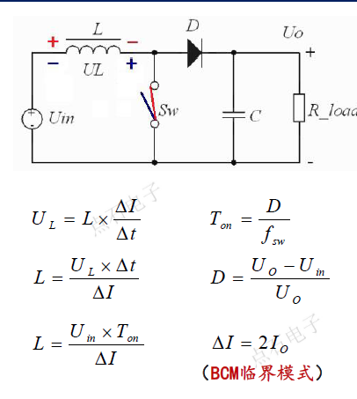
15 | 输出电容容量 | 5.43 | uF | 1F=1000000uF | 15 | 输出电容容量 | 18.3 | uF
16 | 电感感量 | 6.96 | uH |  | 16 | 电感感量 | 11.6 | Uh
纹波电流按输入电流的0.4倍
17 | 电感峰值电流 | 3.00 | A |  | 17 | 电感峰值电流 | 2.5 | A
18 | 电感电流有效值 | 2.52 | A |  | 18 | 电感电流有效值 | 2.1
19 | 输入电容电流有效值 | 1.25 | A |  | 19 | 输入电容电流有效值 | 0.2
20 | 输出电容电流有效值 | 0.29 | A |  | 20 | 输出电容电流有效值 | 0.9 | A
21 | 输入电容容量 | 17.4 | uF |  | 21 | 输入电容容量 | 8.7 | uF
22 | 输入纹波电压 | 50 | mV |  | 22 | 输入纹波电压 | 50 | mV

